ProjectSummary
Regular Meeting : Team Meeting : (Monday & Thursday) => Update Task & Plan : By G-Able & TISCO BU Meeting : 1 Meeting/2 Week (Thursday) => Update Task & Plan & issye By TISCO Contact Person RPA Requirement : Navarat, Juree (Consult), Auwakart (Consult) Payroll Enhancement : Auwakart Related Application : Navarat Designer : Somphop, Thanat (Consult) Pontep ** Ground Rule *** : 1.Update every pending issue, Due Date, Solution 2.Commitment 3.Communication 4.Able to call if there are any critical issue 5.PM Report Monthly | Communication Channel : LINE Group : RPA Payroll Drive O:\RPA for Payroll\VENDOR

System Architecture
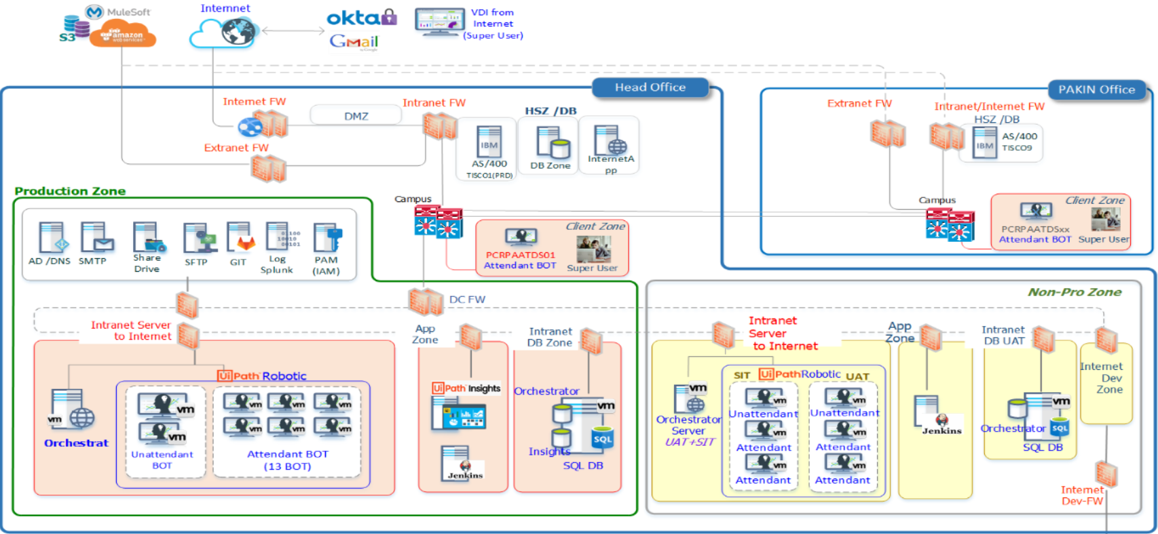

Business Process
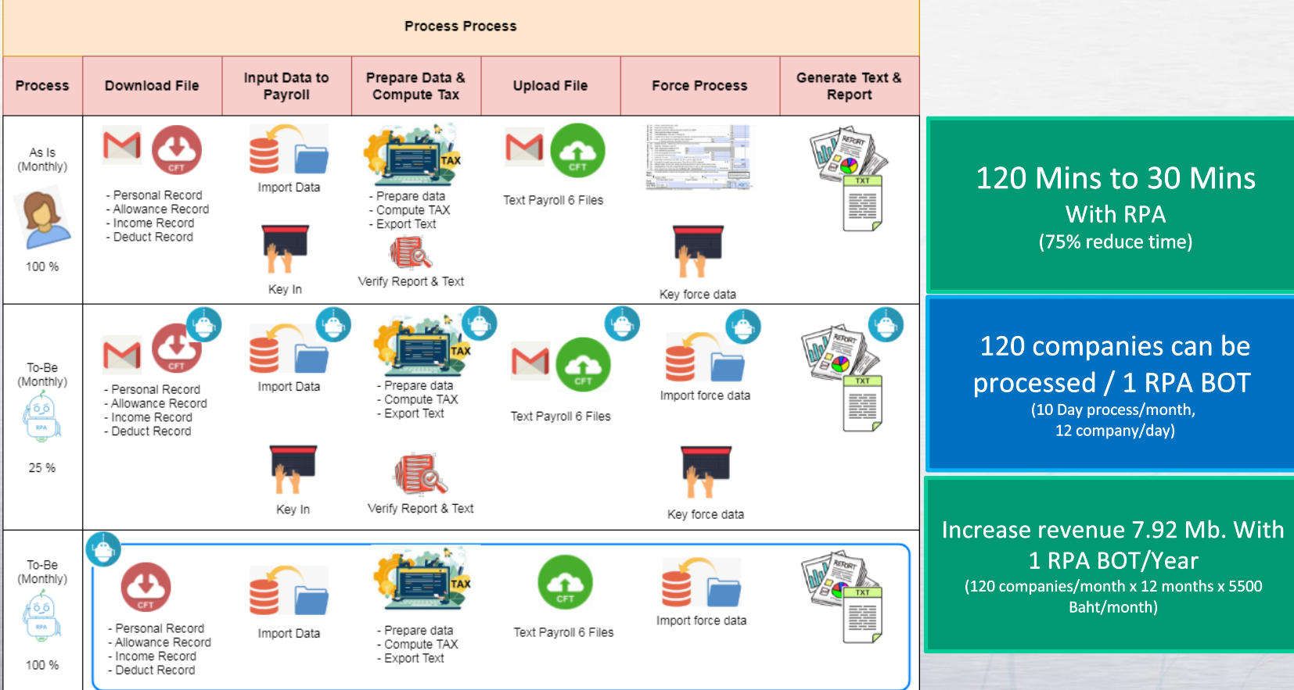

Client Information

Application Integration
Payroll

CFT

…...

Service Account Information

BOT Information

